Модель
Управляющие воздействия модели |  | Базовое равновесие (2021) | Новое равновесие |  |  |  | Параметры |  | rho
 | Обозначение |  |  |  |  |  | Ω_IPD | 1.5 | 1.7
Курс RUB/USD | ER | 73.94 ₽ | 73.94 ₽ |  |  |  | σ_APD | 1.5 | 0.3
Изменение курса RUB/USD, % | DER | 0% | 0.0% |  |  |  | Ω_APD | 3.0 | 1.3
Первоначальный сдвиг мировой цены на сталь, USD за тонну | WP | 689 | 689 |  |  |  | σ_ADW | 10.0 | 0.9
Первоначальный сдвиг мировой цены на сталь, % | DWP |  | 0% |  |  |  | σ_ATD | 3.0 | 0.7
Равновесная мировая цена стали, USD за тонну | E_WP | 689 | 689 |  |  |  | Ω_ATD | 1.5 | 1.7
Изменение равновесной мировой цены стали, USD за тонну, % | E_DWP |  | 0% |  |  |  | σ_BDD | 1.5 | 0.3
Цена экспорта стали (без тарифа), USD за тонну | P_AXD_USD | 721 | 721 |  |  |  |  |  | SS_DS
Цена импорта стали (без тарифа), USD за тонну | P_AMD_USD | 1150 | 1150 |  |  |  | ε_IPD | 0.3 | 25751044.272
Цена экспорта руды (без тарифа), USD за тонну | P_IXD_USD | 150 | 150 |  |  |  | ε_IXD | -1.5 | 46469882282.775
Экспортный тариф сталь, % | TAXD | 5.6% | 5.6% |  |  |  | ε_AVD | 0.1 | 9.396
Экспортный тариф на руду, % | TIXD | 0.0% | 0.0% |  |  |  | ε_ADW | -0.1 | 855780615.691
Импортный тариф на сталь, % | TAMD | 2.3% | 2.3% |  |  |  | ε_AXW | 3.0 | 1.297
 |  |  |  |  |  |  | ε_AMD | 1.0 | 3864.348
Шок предложения руды, % | SS_IPD_SUPPLY | 0% | 0% |  |  |  | ε_ADD | -0.9 | 167105724967.376
Шок внешнего спроса на руду, % | DS_IXD_DEMAND | 0% | 0% |  |  |  | ε_BDD | -0.9 | 1414150248008.408
Шок предложения прочих факторов при производстве стали, % | SS_AVD_SUPPLY | 0% | 0% |  |  |  | ε_BVD | 0.9 | 0.000
Шок мирового спроса на сталь, % | DS_ADW_DEMAND | 0% | 0%
Шок предложения стали из третьих стран, % | SS_AXW_SUPPLY | 0% | 0%
Шок предложения импорта стали, % | SS_AMD_SUPPLY | 0% | 0%
Шок спроса на сталь на стороны отраслей, кроме строительства, % | DS_ADD_DEMAND | 0% | 0%
Шок спроса на строительство, % | DS_BDD_DEMAND | 0% | 0%
Шок предложения прочих факторов строительства, % | SS_BVD_SUPPLY | 0% | 0%

Решение найдено
 |  | Базовое равновесие (2021) |  | Относительное качество | Базовое равновесие (2021) | 0 | Изменение (%)
Наименование переменной | Обозначение | Цена (P), руб. за тонну | Количество (Q), тонн |  | Цена (P), руб. за тонну | Количество (Q), тонн | Цена (P), руб. за тонну | Количество (Q), тонн
Российское производство руды | IPD | 4,113 | 312,638,500 |  | 4,113 | 312,638,500 | 0.00% | 0.00%
Российский экспорт руды | IXD | 11,091 | 25,295,000 | 16.02 | 11,091 | 25,295,000 | 0.00% | 0.00%
Потребление руды при производстве стали | AID | 3,499 | 287,343,500 | 1.00 | 3,499 | 287,343,500 | 0.00% | 0.00%
Потребление прочих факторов при производстве стали (индекс) | AVD | 18,636,846,945 | 100 | 263.55 | 18,636,846,945 | 100 | 0.00% | 0.00%
Российское производство стали и изделий из неё | APD | 46,200 | 62,100,000 | 0.01 | 46,200 | 62,100,000 | 0.00% | 0.00%
Российский экспорт стали и изделий из неё | AXD | 53,311 | 30,547,000 | 1.37 | 53,311 | 30,547,000 | 0.00% | 0.00%
Мировое производство (без российского экспорта) стали и изделий из неё | AXW | 50,552 | 414,638,000 | 1.60 | 50,552 | 414,638,000 | 0.00% | 0.00%
Мировое потребление (импорт) стали и изделий из неё | ADW | 50,945 | 445,185,000 |  | 50,945 | 445,185,000 | 0.00% | 0.00%
Российское производство стали и изделий из неё для внутреннего потребления | ASD | 39,316 | 31,553,000 | 1.00 | 39,316 | 31,553,000 | 0.00% | 0.00%
Российское совокупное потребление стали и изделий из неё | ATD | 45,198 | 35,997,000 |  | 45,198 | 35,997,000 | 0.00% | 0.00%
Российский импорт стали и изделий из неё | AMD | 85,031 | 4,444,000 | 1.15 | 85,031 | 4,444,000 | 0.00% | 0.00%
Российское потребление стали и изделий из неё всеми отраслями, кроме строительства | ADD | 45,198 | 10,799,100 | 1.76 | 45,198 | 10,799,100 | 0.00% | 0.00%
Российское промежуточное потребление стали и изделий из неё в строительстве | BID | 45,198 | 25,197,900 | 1.00 | 45,198 | 25,197,900 | 0.00% | 0.00%
Потребление строительной отраслью прочих факторов (индекс) | BVD | 178,425,222,483 | 100 | 989.54 | 178,425,222,483 | 100 | 0.00% | 0.00%
Российское потребление отрасли строительства (индекс) | BDD | 189,814,066,471 | 100 | 0.00 | 189,814,066,471 | 100 | 0.00% | 0.00%

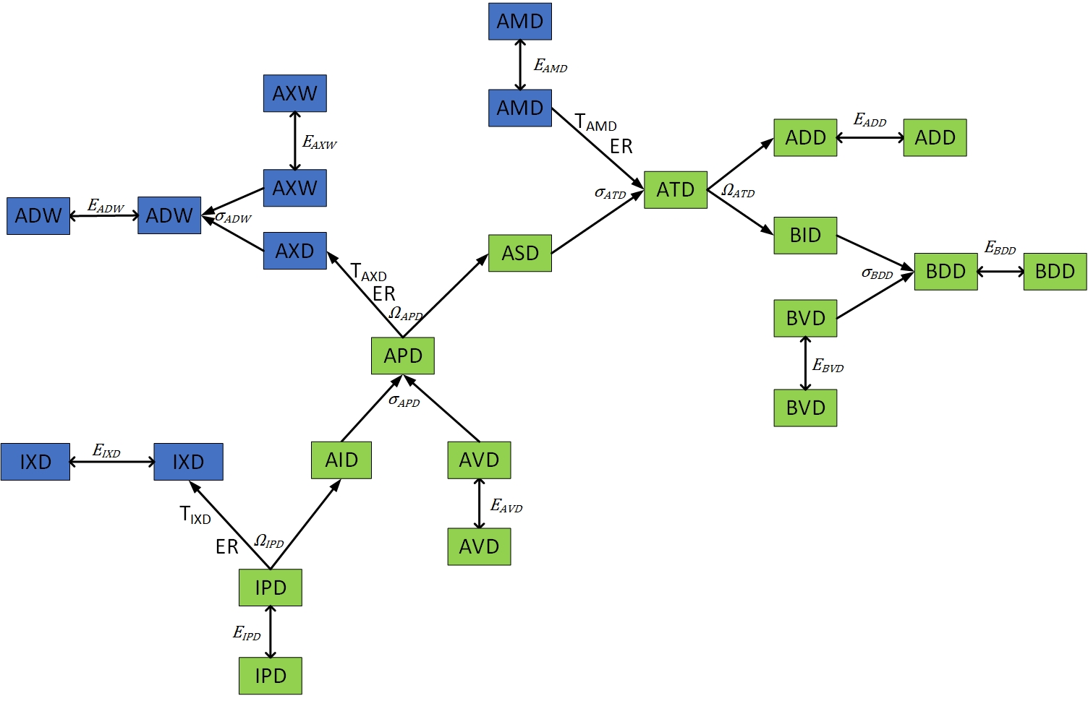
Уравнения
IPD_SUPPLY | 0.00E+00
IPD_BUD_CET | 0.00E+00
IPD_CET | 0.00E+00
IPD_BAL_CET | 0.00E+00
IXD_DEMAND | 0.00E+00
AVD_SUPPLY | 0.00E+00
APD_BUD_CES | 0.00E+00
APD_CES | 0.00E+00
APD_BAL_CES | 0.00E+00
APD_BUD_CET | 0.00E+00
APD_CET | 0.00E+00
APD_BAL_CET | 0.00E+00
ADW_BUD_CES | 0.00E+00
ADW_CES | -1.67E-15
ADW_BAL_CES | 0.00E+00
AXW_SUPPLY | 0.00E+00
ADW_DEMAND | 0.00E+00
ATD_BUD_CES | 0.00E+00
ATD_CES | 0.00E+00
ATD_BAL_CES | 0.00E+00
AMD_SUPPLY | 0.00E+00
ATD_BUD_CET | 0.00E+00
ATD_CET | 0.00E+00
ATD_BAL_CET | 0.00E+00
ADD_DEMAND | 0.00E+00
BDD_BUD_CES | 0.00E+00
BDD_CES | 0.00E+00
BDD_BAL_CES | 0.00E+00
BDD_DEMAND | 0.00E+00
BVD_SUPPLY | 0.00E+00

